关系图
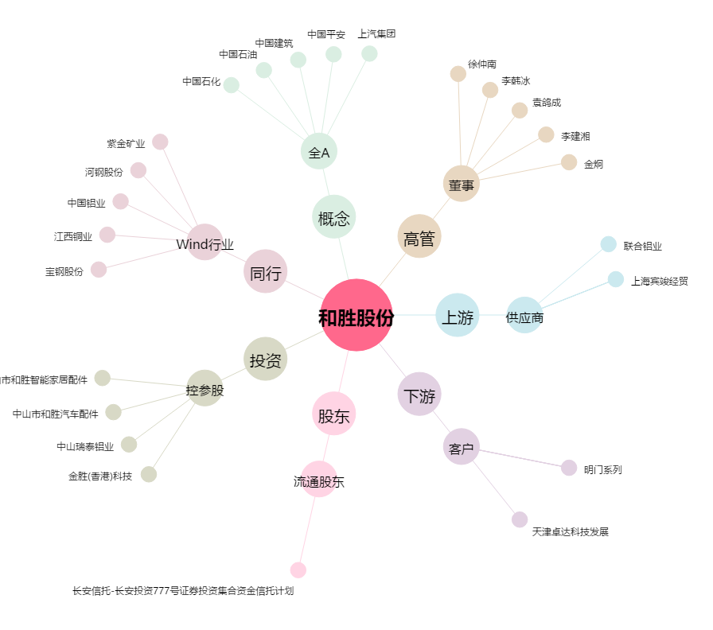
和胜股份[002824.SZ] - 关系概览图

